2.Pivot vc
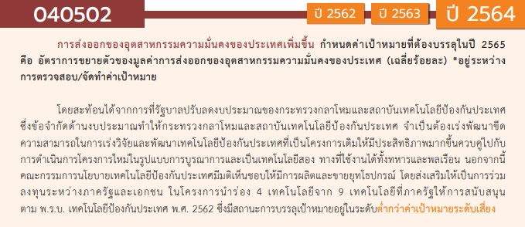
องค์ประกอบ/ปัจจัย | ปีงบประมาณ
 | 2562 | 2563 | 2564 | 2565 | รวมจำนวนโครงการทั้งหมด
040502V01 | 1 |  |  |  | 1
040502F0101
040502F0102
040502F0103
040502F0104 | 1 |  |  |  | 1
040502V02 |  |  | 1 | 1 | 2
040502F0201 |  |  |  | 1 | 1
040502F0202
040502F0203
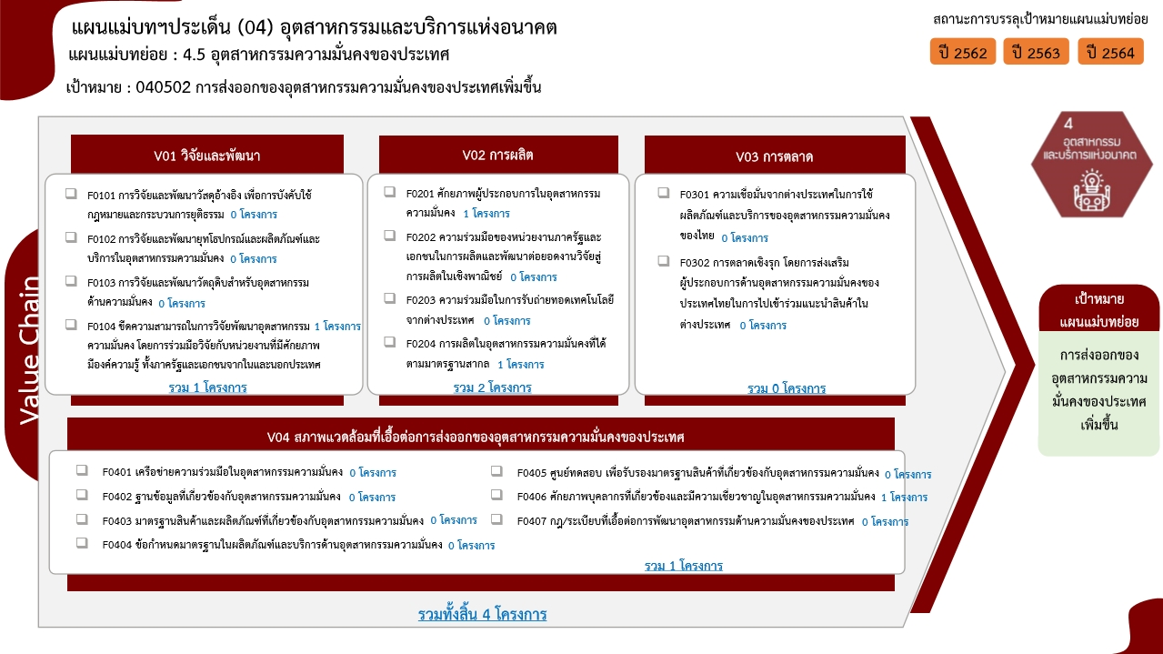
040502F0204 |  |  | 1 |  | 1
040502V03
040502F0301
040502F0302
040502V04 |  | 1 |  |  | 1
040502F0401
040502F0402
040502F0403
040502F0404
040502F0405
040502F0406 |  | 1 |  |  | 1
040502F0407
รวมจำนวนโครงการทั้งหมด | 1 | 1 | 1 | 1 | 4

4.รวม
โครงการภายใต้เป้าหมายแผนแม่บทย่อย : 040502 การส่งออกของอุตสาหกรรมความมั่นคงของประเทศเพิ่มขึ้น
โครงการที่ปรากฎเป็นโครงการที่ผ่านการอนุมัติจากผู้บริหาร (M7) ของหน่วยงานเท่านั้น (ข้อมูล ณ เดือนมีนาคม 2565)

ชื่อโครงการ / การดำเนินงาน | ปีงบประมาณ | วันที่เริ่มต้นโครงการ | วันที่สิ้นสุดโครงการ | หน่วยงานระดับกองหรือเทียบเท่า | หน่วยงานระดับกรมหรือเทียบเท่า | หน่วยงานระดับกระทรวงหรือเทียบเท่า | ประเภทโครงการ | องค์ประกอบ | ปัจจัย
นิทรรศการมหกรรมงานวิจัยแห่งชาติ ฯ | 2562 | เมษายน 2562 | เมษายน 2562 | สภาบันวิจัยและพัฒนา | มหาวิทยาลัยเทคโนโลยีราชมงคลกรุงเทพ | กระทรวงการอุดมศึกษา วิทยาศาสตร์ วิจัยและนวัตกรรม |  | 040502V01 | 040502F0104
โครงการยกระดับศักยภาพครูผู้สอนวิชาชีพช่างอุตสาหกรรมหลักสูตรครุศาสตร์อุตสาหกรรมบัณฑิต ด้วยมาตรฐาน Thai Meister | 2563 | ตุลาคม 2562 | กันยายน 2563 | คณะครุศาสตร์อุตสาหกรรม | มหาวิทยาลัยเทคโนโลยีราชมงคลธัญบุรี | กระทรวงการอุดมศึกษา วิทยาศาสตร์ วิจัยและนวัตกรรม |  | 040502V04 | 040502F0406
การปรับปรุงประสิทธิภาพการจัดการคงคลังสินค้า กรณีศึกษา บริษัท โตโยดะ จำกัด | 2564 | ตุลาคม 2563 | กันยายน 2564 | คณะบริหารธุรกิจและเทคโนโลยีสารสนเทศ | มหาวิทยาลัยเทคโนโลยีราชมงคลสุวรรณภูมิ | กระทรวงการอุดมศึกษา วิทยาศาสตร์ วิจัยและนวัตกรรม |  | 040502V02 | 040502F0204
โครงการอบรมอาหารและเครื่องดื่มเพื่ออาชีพ | 2565 | เมษายน 2565 | เมษายน 2565 | คณะศิลปศาสตร์ | มหาวิทยาลัยเทคโนโลยีราชมงคลสุวรรณภูมิ | กระทรวงการอุดมศึกษา วิทยาศาสตร์ วิจัยและนวัตกรรม |  | 040502V02 | 040502F0201
 |  |  |  |  |  |  |  | 040502V01 | 040502F0101
 |  |  |  |  |  |  |  | 040502V01 | 040502F0102
 |  |  |  |  |  |  |  | 040502V01 | 040502F0103
 |  |  |  |  |  |  |  | 040502V02 | 040502F0202
 |  |  |  |  |  |  |  | 040502V02 | 040502F0203
 |  |  |  |  |  |  |  | 040502V03 | 040502F0301
 |  |  |  |  |  |  |  | 040502V03 | 040502F0302
 |  |  |  |  |  |  |  | 040502V04 | 040502F0401
 |  |  |  |  |  |  |  | 040502V04 | 040502F0402
 |  |  |  |  |  |  |  | 040502V04 | 040502F0403
 |  |  |  |  |  |  |  | 040502V04 | 040502F0404
 |  |  |  |  |  |  |  | 040502V04 | 040502F0405
 |  |  |  |  |  |  |  | 040502V04 | 040502F0407

